Sheet1
 | 맵&게임 세부 기획서

! |  | 읽기 전 안내

 | 해당 기획서는 맵과 관련된 내용을 다루며, 추가적으로 게임의 진행 요소 및 전반적인 시스템을 다룹니다. 맵 관련 알고리즘이 게임 진행과 큰 연관성을 가지고 있기 때문입니다.

? |  | 목차

 | 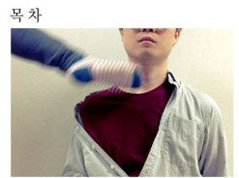 1. 맵과 게임 진행 1-1. 맵 생성 방식 + 알고리즘 1-2. 시작 지점 1-3. 녹다운 2. 방 2-1. 방이 가지는 기능 + 알고리즘 2-2. 보스 룸 2-3. 엘리트 룸 2-4. 에픽 룸 2-5. 2-6. 2-7. 2-8. 3. 3-1. 3-2. 3-3. 4. 4-1. 4-2. 4-3. 4-4. 5. 4-1. 4-2.

1 |  | 맵

 | 저희 프로젝트의 맵은 랜덤 생성 및 절차적 환경 생성 방칙을 채택하려 합니다. 랜덤 생성은 알고리즘을 통해 처리하고, 절차적 환경 생성은 언리얼의 PCG 기능을 사용합니다.

 |  | 1-1 | 맵 생성 방식

